1-1
１－１ 市民のくらし

世帯人口 | 出生 | 死亡 | 婚姻
 |  |  | 
１世帯あたり | １日あたり | １日あたり | １日あたり
２．５９人 | ０．６２人 | １．７４人 | ０．３６組
平成29.4.1現在 | 平成28年 | 平成28年 | 平成28年
離婚 | 転入 | 転出 | ごみ
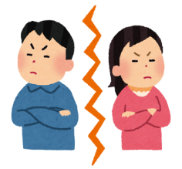 |  |  | 
１日あたり | １日あたり | １日あたり | １日あたり
０．１２組 | ２．８１人 | ３．４５人 | ３８．９ｔ
平成28年 | 平成28年 | 平成28年 | 平成28年度
※軽自動車を含む
火災発生件数 | 救急車出動 | 交通事故 | 乗用自動車保有台数
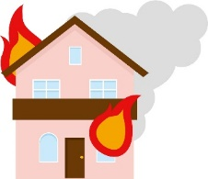 |  |  | 
１日あたり | １日あたり | １日あたり | １世帯あたり
０．１件 | ５．４８回 | ０．３７件 | ２．２９台
平成28年 | 平成28年 | 平成28年 | 平成28年度
医師 | 市職員数 | 市税 | 一般会計歳出決算額
 |  |  | 
市民９９６人 | 市民８４．３人 | １人あたり | １人あたり
に１人 | に１人 | １１万９千円 | ５６万２千円
平成28.12.31現在 | 平成29.4.1現在 | 平成28年度 | 平成28年度

1-2
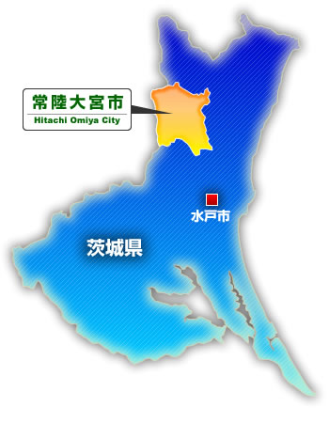
１－２ 位置・地勢

常陸大宮市は、茨城県の北西部、県都水戸市から約20ｋｍの八溝山地及び阿武隈山地の南端と、関東平野周縁台地北端の境界部に位置し、東に久慈川、南に那珂川、中央部に緒川・玉川が流れ、市の約6割を山林が占めています。市の東部にはJR水郡線と国道118号線が通り、中央部には国道293号線、西部には国道123号線が通っています。 みどり豊かな自然の中、ねぎ・椎茸などの特産品の産地化や、県北工業振興の拠点である水戸北部中核工業団地・宮の郷工業団地など、農林業と工業の調和ある発展を目指しています。面積は、5町村合併(大宮町・山方町・美和村・緒川村・御前山村)により348.45K㎡となり県内2番目の大きさで、隣接する市町村は、東に常陸太田市、西に栃木県那珂川町・那須烏山市・茂木町、南に城里町・那珂市、北に大子町となっています。

1-6
１－６ 月別気象状況（平成29年）

 | 降水量（㎜） |  |  | 気温 |  |  | 風向・風速（m／s） |  |  | 日 照 時 間 （ｈ）
 | 合 計 | 日 最 大 | １ 時 間 最 大 | 日 平 均 | 最 高 | 最 低 | 平 均 風 速 | 最大
 |  |  |  |  |  |  |  | 風 速 | 風 向
1月 | 10.0 | 7.0 | 2.5 | 1.5 | 16.8 | -8.2 | 1.4 | 7.9 | 北北西 | 206.0
2月 | 15.5 | 9.0 | 2.0 | 2.9 | 19.1 | -6.5 | 1.8 | 7.9 | 北北西 | 206.1
3月 | 45.5 | 14.5 | 2.5 | 4.8 | 18.1 | -5.7 | 1.5 | 7.8 | 北北西 | 181.6
4月 | 106.5 | 34.0 | 8.5 | 11.1 | 26.6 | -0.8 | 1.6 | 7.3 | 北北西 | 181.9
5月 | 82.0 | 46.5 | 8.5 | 17.1 | 31.3 | 3.5 | 1.2 | 5.9 | 北北西 | 180.6
6月 | 92.5 | 58.0 | 17.5 | 18.9 | 29.3 | 7.4 | 1.3 | 6.9 | 北北西 | 148.3
7月 | 266.5 | 83.0 | 60.5 | 24.8 | 34.2 | 18.0 | 1.0 | 4.6 | 南南東 | 147.7
8月 | 69.5 | 24.5 | 17.0 | 23.7 | 34.4 | 16.8 | 0.9 | 6.0 | 南南東 | 60.5
9月 | 102.5 | 30.5 | 10.5 | 20.0 | 32.4 | 10.0 | 1.1 | 7.9 | 南南東 | 144.1
10月 | 291.5 | 81.5 | 20.5 | 14.4 | 28.1 | 1.8 | 1.0 | 9.2 | 北北西 | 100.1
11月 | 44.0 | 27.0 | 5.00 | 8.2 | 22.3 | -3.0 | 1.2 | 8.0 | 北北西 | 154.8
12月 | 22.5 | 10.0 | 4.5 | 2.3 | 15.2 | -7.4 | 1.1 | 7.3 | 北北西 | 200.0
 |  |  |  |  |  |  |  |  |  | 資料：『気象庁』
月別気象状況（平成２９年）

